关系图
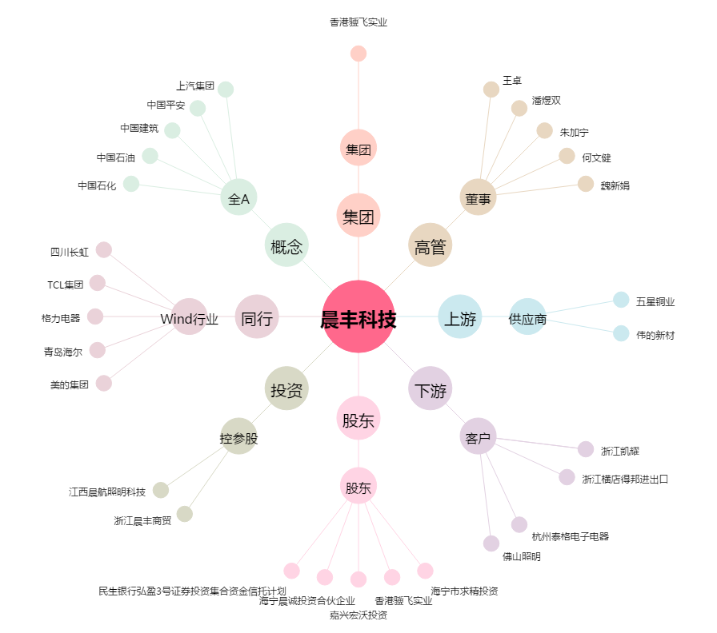
晨丰科技[603685.SH] - 关系概览图

